Module 4
Module 4: Entrepôt de données (ou data warehouse)

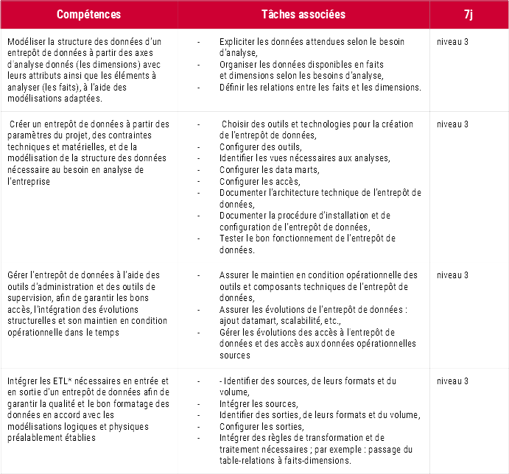
Module | Date | Qui ? | Intitulé de la situation pro ou du Brief sur SOL | Résumé de la situation pro | Résumé de l'évaluation ou des moyens de feed-back | Compétences du référentiel | Compétences transversales | Autres compétences | Outils / techno
1 | 2022-11-07 | Romain
 | 2022-11-08 | Romain
 | 2022-11-09 | Romain
 | 2022-11-10 | Romain
 | 2022-11-16 | Manel
 | 2022-11-17 | Manel
 | 2022-11-18 | Manel

